REKAP
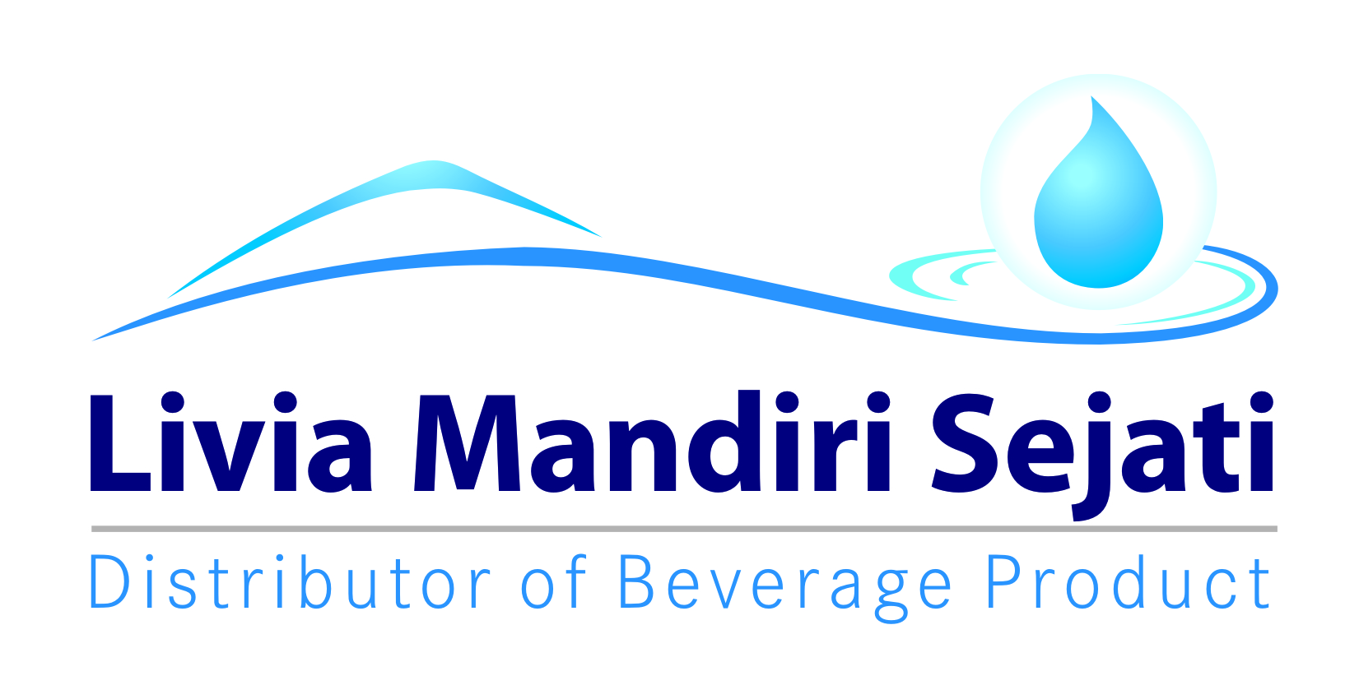
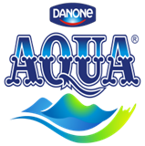
Realisasi Program Promo Bulan Ini AQUA 1500 ml WS/ SO
PT Livia Mandiri Sejati
Periode 01 - 31 NOVEMBER 2021

Dist: PT. LIVIA MANDIRI SEJATI
NO. | WILAYAH | DEPO | QTY SALES AQ.1500 ml | KLAIM TIV | KETERANGAN
1 | LMS 1 | PASURUAN | 28,184 | 41,673,150 | CLAIM BIAYA |  | MO
2 |  | PROBOLINGGO | 10,319 | 14,486,625 | CLAIM BIAYA
3 |  | SUKOREJO | 3,975 | 5,690,625 | CLAIM BIAYA
4 |  | PAITON | 1,347 | 1,154,625 | CLAIM BIAYA
5 | LMS 2 | LUMAJANG | 6,445 | 7,724,250 | CLAIM BIAYA |  | MO
6 |  | JEMBER | 3,347 | 4,060,500 | CLAIM BIAYA
7 |  | BONDOWOSO | 420 | 213,750 | CLAIM BIAYA
8 | LMS 3 | SITUBONDO | 608 | 412,450 | CLAIM BIAYA
9 |  | BANYUWANGI | 15,131 | 21,508,175 | CLAIM BIAYA |  | MO
10 |  | GENTENG | 8,975 | 11,969,500 | CLAIM BIAYA
TOTAL |  |  | 78,751 | 108,893,650
 |  |  | 0
Yang Membuat |  | Mengetahui | Mengetahui | Mengetahui | Mengetahui | Mengetahui

LELY PANGESTUTI | MONIKA TRIANA S | YONKKY DWIKA PUTRA | BELLA GLORIA UKHISIA | RENNI AMELIA | IYAN GUSTI PUTRA | MAHENDRA PURNA
ADM.FINANCE | ADM.FINANCE | RSM DISTRIBUTOR LMS | SALES SUPERVISOR TIV | SALES SUPERVISOR TIV | SALES SUPERVISOR TIV | SALES MANAGER TIV

SURAT KLAIM

No.
Telah terima dari
Uang sejumlah
Untuk pembayaran
Rp.
007/LMS.AFH/I/2021
94.000.-
Yonkky Dwika Putra
Pasuruan, 08 Januari 2021.
PT TIRTA INVESTAMA
Klaim Support Selisih Harga Pancoran Banyuwangi.
Periode 01 - 31 Desember 2020.
Sembilan puluh empat ribu rupiah.
No.
Telah terima dari
Uang sejumlah
Untuk pembayaran
Rp.
168/LMS.S&D/X/2021
79.306.500.-
Yonkky Dwika Putra
Pasuruan, 06 Oktober 2021
PT TIRTA INVESTAMA
Klaim Program Promo bulan Ini Aqua 600 ml SO/ WHS.
Periode 01 - 30 September 2021.
Tujuh puluh sembilan juta tiga ratus enam ribu lima ratus rupiah.
No.
Telah terima dari
Uang sejumlah
Untuk pembayaran
Rp.
007/LMS.AFH/I/2021
94.000.-
Yonkky Dwika Putra
Pasuruan, 08 Januari 2021.
PT TIRTA INVESTAMA
Klaim Support Selisih Harga Pancoran Banyuwangi.
Periode 01 - 31 Desember 2020.
Sembilan puluh empat ribu rupiah.
No.
Telah terima dari
Uang sejumlah
Untuk pembayaran
Rp.
214/LMS.S&D/XII/2021
108.893.650.-
Yonkky Dwika Putra
Pasuruan, 05 Desember 2021.
PT TIRTA INVESTAMA
Klaim Program Promo Bulan Ini Aqua 1500 ml.
Periode 01 - 30 November 2021.
Seratus delapan juta delapan ratus sembilan puluh tiga ribu enam ratus lima puluh rupiah.

INME
